Erläuterungen
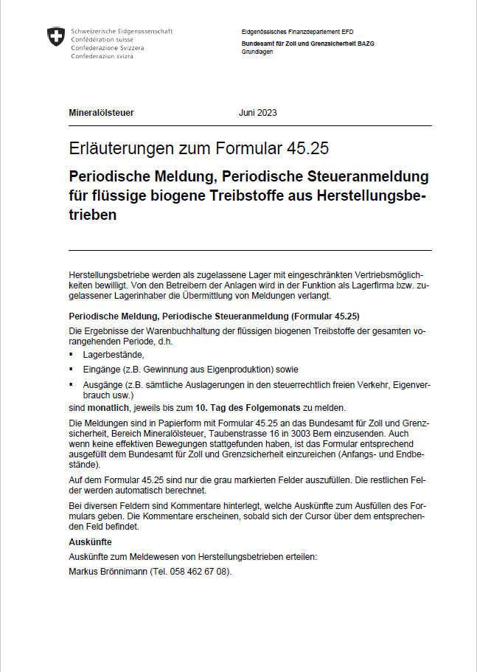

Form. 45.25 d 06.2023 - Erläuterungen

